Fig1
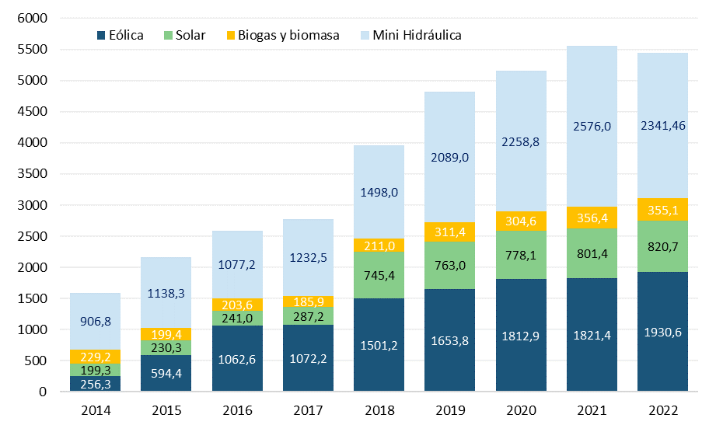
Año | Mini-hidráulica | Eólica | Solar | Biomasa y biogas | Porcentaje RER
2014 | 906.78 | 256.31 | 199.30 | 229.17 | 3.8%
2015 | 1138.32 | 594.37 | 230.26 | 199.39 | 4.8%
2016 | 1077.16 | 1062.60 | 241.01 | 203.57 | 5.3%
2017 | 1232.52 | 1072.21 | 287.20 | 185.92 | 5.5%
2018 | 1496.30 | 1501.20 | 745.40 | 211.00 | 7.6%
2019 | 2089.00 | 1653.80 | 763.00 | 311.40 | 8.5%
2020 | 2432.68 | 1812.88 | 778.13 | 304.60 | 9.8%
2021 | 2720.88 | 1821.35 | 801.44 | 356.38 | 9.7%
2022 | 2478.26 | 1930.64 | 820.72 | 355.07 | 9.1%
2023 | 2582.85 | 2354.09 | 956.39 | 341.49 | 9.8%

